2024-02-07(8)
회의록
주제 | 웹사이트 프론트 방향성 논의 | 작성자 | 이윤주
참석자 | 김나영, 김태영, 이승찬, 이윤주, 이재빈, 조정아 | 일시 | 2024-02-07(수) 오전 9:30~10:00
 |  | 장소 | 광주 인력개발원 CAD/CAM실
 | 할 일 목록 | 담당자 | 기한 | 완료
1 | [발전수익/모듈비용 예측] 레이아웃 작업, 헤더 css 수정 | 김나영 | 2024-02-07 | 완료
2 | [발전량 예측정보 조회] 레이아웃 정리, 툴팁 오류 | 김태영 | 2024-02-08 | 진행
3 | [발전수익/모듈비용 예측] 레이아웃 작업 | 조정아 | 2024-02-07 | 완료
4 | [발전수익/모듈비용 예측] 레이아웃 작업, 헤더 css 수정 | 이재빈 | 2024-02-07 | 완료
5 | RandomForestRegressor 일사량 조정 검토, 파라미터 튜닝 | 이승찬 | 2024-02-07 | 완료
6 | RandomForestRegressor 파라미터 튜닝 | 이윤주 | 2024-02-07 | 완료
상세 내용
 | 메인 제품소개 발전량 예측정보 조회 발전수익/모듈비용 예측 FAQ 문의하기

 | 웹 개발
 | * 공통사항
 | - 메인을 제외한 상세페이지 css 수정
 | - 헤더 메뉴바 css 수정
 | - 푸터 css 수정

 | 웹사이트 프론트 가안
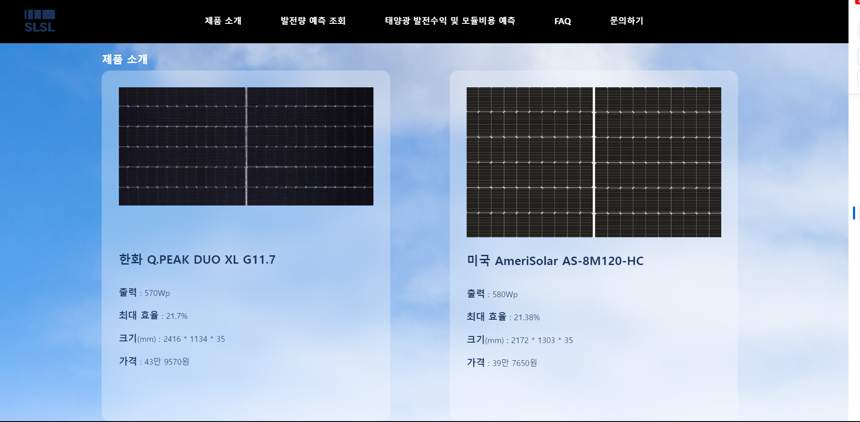

 | [메인]
 | 이슈 - 푸터 css 코드와 디자인 라이브러리 충돌
 | ⇒ [메인] 푸터를 제외하는 것으로 해결

 | [발전량 예측정보 조회]
 | - 아래와 같은 정보의 레이아웃 구상
 | 시작 날 날짜. 시간/끝나는 날 날짜, 시간
 | 지도
 | 날짜와 시간에 따른 발전량 그래프, 수치

 | 이슈 - 툴팁 오류 발생 (수정해보고 안되면 툴팁 기능을 제외하는 것도 고려하고 있음)

 | [발전수익/모듈비용 예측] 입력화면
 | - 어레이 등 용어에 대한 설명이 필요하다는 의견 반영하여 입력창 하단에 사용방법 추가
 | 태양광 에너지 발전수익 및 모듈 비용을 예측하는 방법
 | SLSL로 패널에 따른 태양광 에너지 발전수익과 예상비용을 보려면 아래의 간단한 단계를 따라해보세요.
 | 1. 지도에서 설치하실 지역을 선택하시거나 지역 선택 박스에서 설치하실 지역을 선택해주세요.

 | 2. 모듈 선택 박스 한국 모듈 제품과 미국모듈제품 중 선택해주세요 .
 | - SLSL은 한국 모듈 제품은 12개로 구성된 어레이를 미국모듈 제품은 15개로 구성된 어레이를 기본값으로 제공합니다.

 | 3. 설치하실 장소의 면적을 입력해주세요.
 | - 한국 모듈 제품의 최소 면적 (67.81m²)
 | - 미국 모듈 제품의 최소 면적 (87.527m²)

 | 4. 기간선택 박스에서 완공후 조회하고자 하는 시작일자와 종료일자를 선택해주세요.

 | 5. 계산하기 버튼을 누르면 결과를 확인하실 수 있습니다.

 | +여기서 '어레이'란?

 | 데이터 분석
 | · 1번 모델('기상청 API의 종관기상관측 데이터'를 이용하여 특정 미래시점의 기상 데이터를 예측하는 모델)

 | · 2번 모델('1번 모델의 예측치'와 '전력거래소의 태양광 발전량 데이터'를 이용해 태양광 발전량을 예측하는 모델)
 | - 'SI' 일사량 특성 - 시간대별로 조정할지 여부 결정
 | ⇒ 일사량이 0인 시간대의 데이터를 제외했을 경우 성능지표의 결과가 저조하게 나타남
 | 전체 시간대의 일사량 데이터를 사용하기로 결정

 | 랜덤 포레스트 회귀 모델(Decision Tree Regressor) |  |  |  | - n_estimators(결정 트리 개수), max_depth(트리 최대 깊이), min_saples_leaf(리프 노드 최소 샘플 수)
 | - 17개 특성으로 하이퍼파라미터 튜닝 진행 |  |  |  | 1차
 | ㄴ 진행사항 우측에서 확인 가능 |  |  |  | 1) n_estimators [n for n in range(20, 100, 20)
 | ['PA', 'TA', 'HM', 'PV', 'RN', 'RN_DAY', 'RN_JUN', 'SD_HR3', 'SD_DAY', 'SD_TOT', 'CA_TOT', 'CA_MID', 'CH_MIN', 'VS', 'SS', 'SI', 'TS'] |  |  |  | 2) n_estimators [n for n in range(200, 400, 100)
 | n_estimators: 377 |  |  |  | n_estimators: 300
 | max_depth: 26 |  |  |  | ⇒ test_score = 0.8858104516843183
 | min_samples_leaf: 1
 | ⇒ test_score = 0.8856883545313373 |  |  |  | 2차
 |  |  |  |  | param1_list = [300], param2_list = [10,11,12,13,14,15], param3_list = [1,5,10,15,17]
 | · 3번 모델('전력거래소의 시간별 전력 판매가 데이터'를 이용하여 SMP(계통한계가격)를 예측하는 모델) |  |  |  | n_estimators: 300
 |  |  |  |  | max_depth: 15
 |  |  |  |  | min_samples_leaf: 1
 |  |  |  |  | ⇒ test_score = 0.8842528911783762

 |  |  |  |  | 3차
 |  |  |  |  | param1_list = [325,350], param2_list = [16,17], param3_list = [1]
 |  |  |  |  | n_estimators: 350
 |  |  |  |  | max_depth: 17
 |  |  |  |  | min_samples_leaf: 1
 |  |  |  |  | ⇒ test_score = 0.8851179239150724

 |  |  |  |  | 4차
 |  |  |  |  | param1_list = [375, 400], param2_list = [18, 19], param3_list = [1]
 |  |  |  |  | n_estimators: 375
 |  |  |  |  | max_depth: 19
 |  |  |  |  | min_samples_leaf: 1
 |  |  |  |  | ⇒ test_score = 0.8854149957088605

 |  |  |  |  | 5차
 |  |  |  |  | param1_list = [375,376], param2_list = [20,21,25], param3_list = [1]
 |  |  |  |  | n_estimators: 376
 |  |  |  |  | max_depth: 25
 |  |  |  |  | min_samples_leaf: 1
 |  |  |  |  | ⇒ test_score = 0.8856714863782938

 |  |  |  |  | 6차
 |  |  |  |  | param1_list = [377,378], param2_list = [26,27,28], param3_list = [1]
 |  |  |  |  | n_estimators: 377
 |  |  |  |  | max_depth: 26
 |  |  |  |  | min_samples_leaf: 1
 |  |  |  |  | ⇒ test_score = 0.8856883545313373

